Sheet1
A6上线工装车增补明细

生产需求基数按照单日67套计算
序号 | 名称 | 放置图示 | 收容数 | 需求工装车台数 | 通用情况说明 | 备注
11 | A6宽车底支架工装车 | 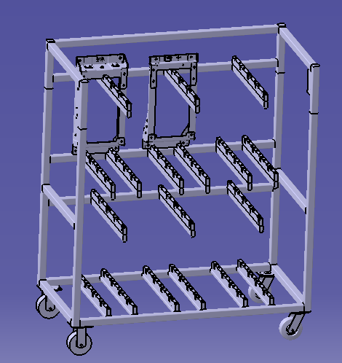 | 24 | 3 | A6专用 | 整椅上线使用 （新增工装车）
12 | A6中宽车底支架工装车 |  | 24 | 3 | A6专用 | 整椅上线使用 （新增工装车）
13 | 宽车副驾滑轨支架工装车 |  | 30 | 2 | A6专用 | 电泳下线使用 （新增工装车）
14 | 宽车副驾驶坐垫骨架总成工装车 |  | 12 | 2 | A6专用 | 电泳下线使用 （新增工装车）
15 | 上框焊接总成工装车 |  | 48 | 2 | 3.1专用 | 电泳下线使用 （新增工装车）
16 | 下框焊接总成工装车 |  | 36 | 2 | 3.1专用 | 电泳下线使用 （新增工装车）
17 | 座框焊接总成工装车 |  | 24 | 3 | 3.1专用 | 电泳下线使用 （新增工装车）
总计 |  |  |  | 48

